Uvod
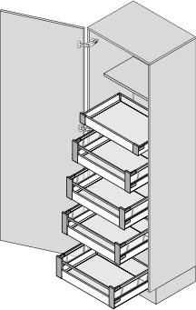
 | EASYPLAN
 | výpočet hodnot pro zpracování kování
 | Verze 4.0.0

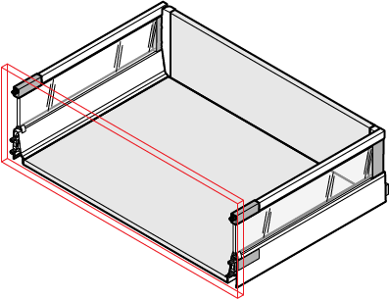

 | Co budete zpracovávat?
 | Výklopy | Výsuvy | Potravinové skříně

 | Tato aplikace slouží pro zjednodušení výpočtu hodnot pro nastavení šablon. V některých případech nemusí být výsledky přesné. Firma Blum neručí za škody způsobené použitím této aplikace.

 | Čtěte pečlivě poznámky pod tabulkami.

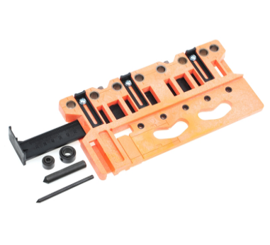
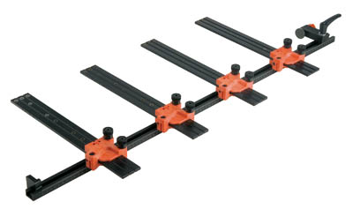

 | Úpravy:
 | Verze 3.0.0

- | Přidána funkce výpis kování pro AVENTOS HF, HK top, HK-S a HK-XS.
- | Přidána funkce výpis kování pro TANDEMBOX antaro s BLUMOTION i s TIP-ON BLUMOTION
- | Přidána funkce výpis kování pro SPACE TOWER s TANDEMBOX antaro
- | Tisk všech výstupů pro každý korpus na jeden list A4
- | Opravy drobných chyb

 | Verze 3.1.0

- | Přidán MERIVOBOX
- | Upraven sortiment TANDEMBOX antaro
-

 | Verze 3.1.1

- | oprava nulového bodu u vrtání boku MVX
- | oprava značení a rozměrů zad u SPACE TOWER MVX

 | Verze 3.2.0

- | přidán AVENTOS Hki
- | Opravy drobných chyb

 | Verze 4.0.0

- | změna na AVENTOS top
- | Opravy drobných chyb

AVS
AVENTOS - systémy výklopů |  |  | ► Úvodní strana
Vyberte typ výklopného systému:
 |  | 
AVENTOS HF top | AVENTOS HS top | AVENTOS HL top

 |  | 
AVENTOS HK top | AVENTOS HK-S | AVENTOS HK-XS | AVENTOS Hki

Tato aplikace slouží pro zjednodušení výpočtu hodnot pro nastavení šablon. V některých případech nemusí být výsledky přesné. Firma Blum neručí za škody způsobené použitím této aplikace.

Čtěte pečlivě poznámky pod tabulkami.

HF
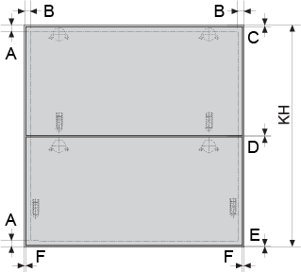
AVENTOS HF top |  |  |  |  |  |  |  |  |  |  | ► Úvod AVENTOS

 | Parametry korpusu (rozměry v mm):
 |  | KH - Výška korpusu |  |  |  |  | Minimálně 480 mm!
 |  | KB - Šířka korpusu |  |  |  |  | Minimálně 200 mm!
 |  | A. Tloušťka dna/půdy |  |  |  |  | Minimálně 16 mm!
 |  | B. Tloušťka boku vpravo/vlevo |  |  |  |  | Minimálně 16 mm!
 |  | C. Mezera nahoře***
 |  | D. Mezera mezi čely |  |  |  |  | Minimálně 1,5 mm!
 |  | E. Mezera dole
 |  | F. Mezera vpravo/vlevo
 | Vyplňte správně všechny parametry!
 | Pro výpočet kování
 |  | Tloušťka čela [mm]
 |  | Objemová hmotnost materiálu [kg/m3] |  |  |  |  |  | od horní hrany korpusu: |  | od horní hrany spodního čela:
 |  | Hmotnost úchytky [kg] |  |  |  |  |  |  |  | 0
 | 0.0 | Vypočtená hmotnost čela [kg] |  |  |  |  |  | 0
 |  |  |  |  |  |  |  | 64 | 0
 | Běžné objemové hmotnosti materiálů:
 | Lamino: 650 až 680 |  |  |  |  |  |  |  | 0
 | MDF: 750 až 780
 | Měkké dřevo: 450 až 620
 | Tvrdé dřevo: 650 až 750 |  |  |  |  |  |  |  | 0
 | Pozn.: pro zjištění přesné hodnoty kontaktujte dodavatele materiálů
 |  |  |  |  |  |  |  |  | vpravo/vlevo
 | *** Mezera nahoře platí pro vrtání misky 5 mm od hrany. Chcete-li mezeru
 | menší nebo větší, přizpůsobte vzdálenost vrtání miskym (viz katalog)

 | Pro plánování korpusů s asymetrickými čely použijte následující odkaz
 |  |  |  |  | ► Asymetrická čela

Výsledky pro výšku korpusu KH mm |  |  |  |  |  |  |  |  |  | AVENTOS HF top

 | Vrtání korpusu |  |  | Vrtání čela
 | výška* | hloubka | rozteč | výška** | vlevo | vpravo
 | 0 | 0 | 0 | 0 | 0 | 0
 | Hodnoty vrtání čela platí pro ocelové montážní podložky!
 | Hodnoty vrtání do korpusu platí pro zdvihače s předmontovanými
 | eurošrouby. Pozice varianty s vruty se určuje pomocí krytky.
 | * Vzdálenost od horní hrany korpusu na horní osu vrtání pro zdvihač
 | ** Vzdálenost od horní hrany dolního čela na horní otvor podložky
 | pro teleskopy

Vrtání korpusu: |  |  |  |  |  |  |  | Vrtání čela:
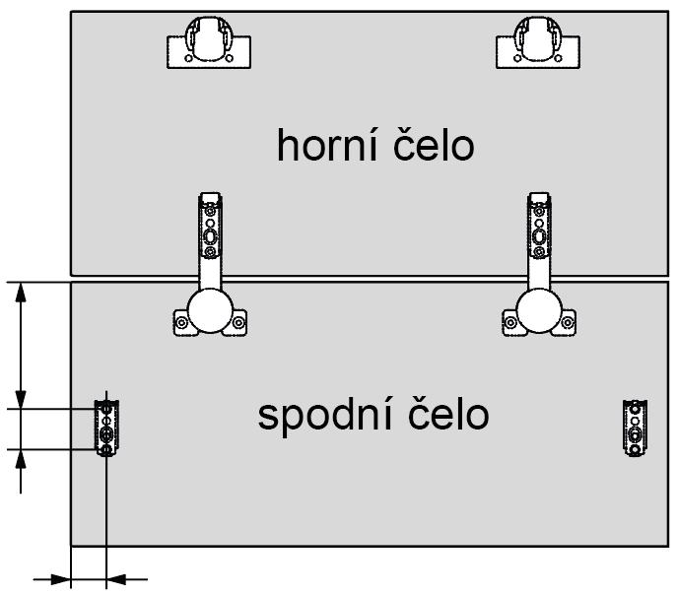

 | 0

 | 64
 |  |  |  |  |  |  |  | 0

 |  |  |  |  |  |  |  | 32

 |  |  |  |  |  |  |  | 0
 | Platí pro zdvihače s předmontovanými eurošrouby.
 | U zdvihačů s upevněním pomocí vrutů se pozice určuje pomocí
 | krytky a integrované šablony.
 |  |  |  |  |  |  |  |  |  |  | Zpět

 | Minimální výška korpusu: |  |  | 480 mm
 | Maximální výška korpusu: |  |  | 1200 mm

Kování pro výšku korpusu KH a šířku korpusu KB mm |  |  |  |  |  |  |  |  |  | AVENTOS HF top
popis |  |  |  | označení |  | počet | poznámka
Sada zdvihačů
Sada teleskopů
Sada krytek **** |  |  |  |  |  |  | zvolte barvu
Závěs horní 120°
Závěs středový
Montážní podložka/čelní kování

 | **** Nutno specifikovat barvu
 | Barvy krytek: HGR = světle šedá | SW = hedvábně bílá | TGR = tmavě šedá

 | Číslo artiklu u sady zdvihačů platí pro zdvihače s upevněním pomocí vrutů.
 | Zdvihače s předmontovanými eurošrouby mají na konci 10
 | Příklad: 22F2500 = vruty, 22F2510 = eurošrouby
 | Ostatní díly jsou stejné.

 |  |  |  |  |  |  |  |  |  |  | Zpět

 |  |  |  |  |  |  |  |  |  |  |  | Zadání |  |  |  |  |  |  |  |  |  | AVENTOS HF top
 |  |  |  |  |  |  |  |  |  |  |  | Parametry korpusu (rozměry v mm): |  |  |  |  |  | Pro výpočet kování
 |  |  |  |  |  |  |  |  |  |  |  | 0.0 | KH - Výška korpusu |  |  |  |  | 0.0 | Tloušťka čela [mm]
 |  |  |  |  |  |  |  |  |  |  |  | 0.0 | KB - Šířka korpusu |  |  |  |  | 0.0 | Objemová hmotnost materiálu [kg/m3]
 |  |  |  |  |  |  |  |  |  |  |  | 0.0 | A. Tloušťka dna/půdy |  |  |  |  | 0.0 | Hmotnost úchytky [kg]
 |  |  |  |  |  |  |  |  |  |  |  | 0.0 | B. Tloušťka boku vpravo/vlevo |  |  |  |  | 0.0 | Vypočtená hmotnost čela [kg]
 |  |  |  |  |  |  |  |  |  |  |  | 0.0 | C. Mezera nahoře***
 |  |  |  |  |  |  |  |  |  |  |  | 0.0 | D. Mezera mezi čely
 |  |  |  |  |  |  |  |  |  |  |  | 0.0 | E. Mezera dole
 |  |  |  |  |  |  |  |  |  |  |  | 0.0 | F. Mezera vpravo/vlevo

 |  |  |  |  |  |  |  |  |  |  |  | Výsledky |  |  |  |  |  |  |  |  |  |  |  |  |  |  | Kování
 |  |  |  |  |  |  |  |  |  |  |  | Vrtání korpusu |  |  | Vrtání čela |  |  |  |  | popis |  |  | označení |  | počet | poznámka
 |  |  |  |  |  |  |  |  |  |  |  | výška* | hloubka | rozteč | výška** | vlevo | vpravo |  |  | Sada zdvihačů
 |  |  |  |  |  |  |  |  |  |  |  | 0 | 0 | 0 | 0 | 0 | 0 |  |  | Sada teleskopů
 |  |  |  |  |  |  |  |  |  |  |  | Hodnoty vrtání čela platí pro ocelové montážní podložky! |  |  |  |  |  |  |  | Sada krytek **** |  |  |  |  |  | zvolte barvu
 |  |  |  |  |  |  |  |  |  |  |  | Hodnoty vrtání do korpusu platí pro zdvihače s předmontovanými |  |  |  |  |  |  |  | Závěs horní 120°
 |  |  |  |  |  |  |  |  |  |  |  | eurošrouby. Pozice varianty s vruty se určuje pomocí krytky. |  |  |  |  |  |  |  | Závěs středový
 |  |  |  |  |  |  |  |  |  |  |  | * Vzdálenost od horní hrany korpusu na horní osu vrtání pro zdvihač |  |  |  |  |  |  |  | Montážní podložka/čelní kování
 |  |  |  |  |  |  |  |  |  |  |  | ** Vzdálenost od horní hrany dolního čela na horní otvor podložky
 |  |  |  |  |  |  |  |  |  |  |  | pro teleskopy |  |  |  |  |  |  |  | **** Nutno specifikovat barvu
 |  |  |  |  |  |  |  |  |  |  |  |  |  |  |  |  |  |  |  | Barvy krytek: HGR = světle šedá | SW = hedvábně bílá | TGR = tmavě šedá

 |  |  |  |  |  |  |  |  |  |  |  |  | Vrtání korpusu:
 |  |  |  |  |  |  |  |  |  |  |  |  |  |  |  |  |  |  |  |  | Vrtání čela:
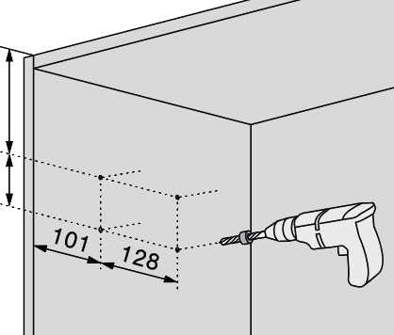
 |  |  |  |  |  |  |  |  |  |  |  | 0 |  |  |  |  |  |  |  |  |  | od horní hrany spodního čela:
 |  |  |  |  |  |  |  |  |  |  |  | 64 |  |  |  |  |  |  |  |  |  | 0
 |  |  |  |  |  |  |  |  |  |  |  |  |  |  | 0

 |  |  |  |  |  |  |  |  |  |  |  |  |  |  |  |  |  |  |  |  | 0
 |  |  |  |  |  |  |  |  |  |  |  |  |  |  | 64 |  |  |  |  |  |  |  | 0
 |  |  |  |  |  |  |  |  |  |  |  |  |  |  |  |  |  |  |  |  | 0
 |  |  |  |  |  |  |  |  |  |  |  |  |  |  |  |  |  |  |  |  |  |  | 32

 |  |  |  |  |  |  |  |  |  |  |  |  |  |  |  |  |  |  |  |  | 0

 |  |  |  |  |  |  |  |  |  |  |  |  |  |  |  |  |  |  |  |  |  |  |  | 0

HF-A
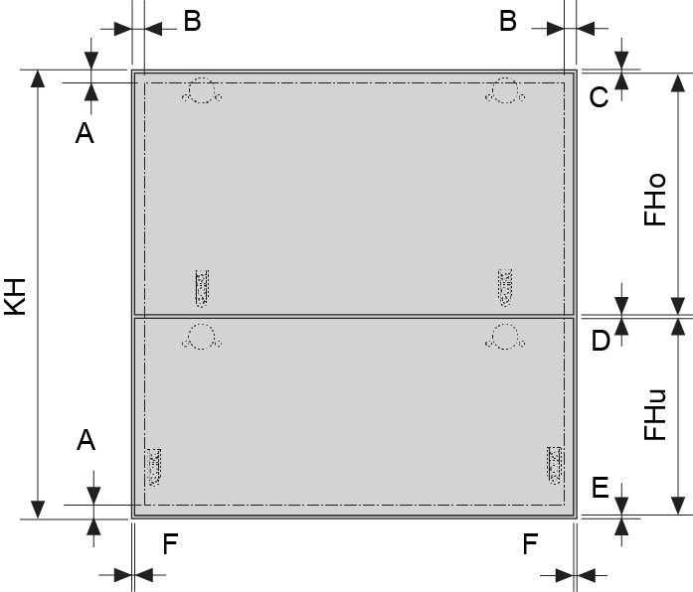
AVENTOS HF top - asymetrická čela |  |  |  |  |  |  |  |  |  |  | ► Úvod AVENTOS

 | Parametry korpusu:
 |  | KH - Výška korpusu |  |  |  |  | Minimálně 480 mm!
 |  | A. Tloušťka dna/půdy |  |  |  |  | Minimálně 16 mm!
 |  | B. Tloušťka boku vpravo/vlevo |  |  |  |  | Minimálně 16 mm!
 |  | C. Mezera nahoře
 |  | D. Mezera mezi čely |  |  |  |  | Minimálně 1,5 mm!
 |  | E. Mezera dole
 |  | F. Mezera vpravo/vlevo
 |  | FHo - Výška horního čela
 | nelze | FHu - Výška spodního čela
 |  | TKH - Teoretická výška korpusu *
 | * Tuto výšku použijte pro výběr teleskopů!
Všechny rozměry v mm!
 |  |  |  |  |  |  |  | od horní hrany korpusu: |  | od horní hrany spodního čela:
 | *** Mezera nahoře platí pro vrtání misky 5 mm od hrany. Chcete-li |  |  |  |  |  |  |  |  | 0
 | mezeru menší nebo větší, přizpůsobte vzdálenost vrtání misky |  |  |  |  |  |  | 0
 | (viz katalog). |  |  |  |  |  |  | 64 | 0

 |  |  |  |  |  |  |  |  | 0

 |  |  |  |  |  |  |  |  | 0

 |  |  |  |  |  |  |  |  | vpravo/vlevo

Výsledky pro výšku korpusu KH mm |  |  |  |  |  |  |  |  |  | AVENTOS HF top - asymetrická čela

 | Vrtání korpusu |  |  | Vrtání čela
 | výška* | hloubka | rozteč | výška** | vlevo | vpravo
 | 0 | 0 | 0 | 0 | 0 | 0
 | Hodnoty vrtání čela platí pro ocelové montážní podložky!
 | * Vzdálenost od spodní hrany korpusu na osu vrtání pro zdvihač
 | ** Vzdálenost od horní hrany dolního čela na horní otvor podložky
 | pro teleskopy

Vrtání korpusu: |  |  |  |  |  |  |  | Vrtání čela:

 | 0

 | 64
 |  |  |  |  |  |  |  | 0

 |  |  |  |  |  |  |  | 32

 | Předvrtání do korpusu platí pro zdvihače s předmontovanými eurošrouby. |  |  |  |  |  |  | 0
 | U zdvihačů s upevněním pomocí vrutů se pozice určuje pomocí
 | krytky a integrované šablony.
 |  |  |  |  |  |  |  |  | Zpět

 | Minimální výška korpusu: |  |  | 480 mm
 | Maximální výška korpusu: |  |  | 1200 mm

 | Výpočet asymetrických čel

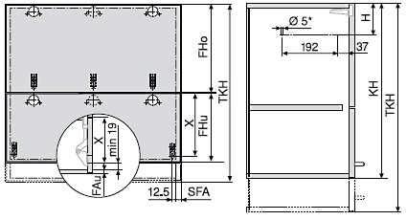
 | Parametry korpusu:
 | Výška korpusu KH |  |  |  |  | 0.0
 | Mezera nahoře F1 [mm] |  |  |  |  | 0.0
 | Mezera mezi čely F2 [mm] |  |  |  |  | 0.0
 | Mezera dole F3 [mm] |  |  |  |  | 0.0
 | Síla dna korpusu [mm] |  |  |  |  | 0.0

 | Výsledky plánování
 | Možné výšky čel [mm]
 | Horní čelo (Fho) |  | min. | nelze | max. | 0
 | Spodní čelo (Fhu) |  | min. | nelze | max. | nelze

 | Výška čela nahoře FHo [mm] |  |  |  |  | 0.0
 | Výška čela dole FHu [mm] |  |  |  |  | nelze
 | Pozice zdvihače H [mm] |  |  |  |  | nelze
 | Pozice mont. podložky pro teleskopy Z [mm] |  |  |  |  | nelze
 | Teoretická výška korpusu TKH [mm] *

 | * Tuto výšku použijte pro výběr teleskopů!

 |  |  |  |  |  |  |  |  |  |  |  | Zadání |  |  |  |  |  |  | AVENTOS HF top - asymetrická čela
 |  |  |  |  |  |  |  |  |  |  |  | Parametry korpusu (rozměry v mm):
 |  |  |  |  |  |  |  |  |  |  |  | 0.0 | KH - Výška korpusu
 |  |  |  |  |  |  |  |  |  |  |  | 0.0 | A. Tloušťka dna/půdy
 |  |  |  |  |  |  |  |  |  |  |  | 0.0 | B. Tloušťka boku vpravo/vlevo
 |  |  |  |  |  |  |  |  |  |  |  | 0.0 | C. Mezera nahoře
 |  |  |  |  |  |  |  |  |  |  |  | 0.0 | D. Mezera mezi čely
 |  |  |  |  |  |  |  |  |  |  |  | 0.0 | E. Mezera dole
 |  |  |  |  |  |  |  |  |  |  |  | 0.0 | F. Mezera vpravo/vlevo
 |  |  |  |  |  |  |  |  |  |  |  | 0.0 | FHo - Výška horního čela
 |  |  |  |  |  |  |  |  |  |  |  | nelze | FHu - Výška spodního čela

 |  |  |  |  |  |  |  |  |  |  |  | Výsledky
 |  |  |  |  |  |  |  |  |  |  |  | Vrtání korpusu |  |  | Vrtání čela
 |  |  |  |  |  |  |  |  |  |  |  | výška* | hloubka | rozteč | výška** | vlevo | vpravo
 |  |  |  |  |  |  |  |  |  |  |  | 0 | 0 | 0 | 0 | 0 | 0
 |  |  |  |  |  |  |  |  |  |  |  | Hodnoty vrtání čela platí pro ocelové montážní podložky!
 |  |  |  |  |  |  |  |  |  |  |  | * Vzdálenost od spodní hrany korpusu na osu vrtání pro zdvihač
 |  |  |  |  |  |  |  |  |  |  |  | ** Vzdálenost od horní hrany dolního čela na horní otvor podložky
 |  |  |  |  |  |  |  |  |  |  |  | pro teleskopy

 |  |  |  |  |  |  |  |  |  |  |  |  | Vrtání korpusu:
 |  |  |  |  |  |  |  |  |  |  |  |  |  |  |  |  |  | Vrtání čela:

 |  |  |  |  |  |  |  |  |  |  |  | 0 |  |  |  |  |  | vpravo/vlevo
 |  |  |  |  |  |  |  |  |  |  |  | 64
 |  |  |  |  |  |  |  |  |  |  |  |  |  |  | 0 |  |  | 0

 |  |  |  |  |  |  |  |  |  |  |  |  |  |  | 64 |  |  | 0 |  | 0

 |  |  |  |  |  |  |  |  |  |  |  |  |  |  |  |  |  | 0 |  | 32

 |  |  |  |  |  |  |  |  |  |  |  |  |  |  |  |  |  | od spodní hrany: | 0.0 | 0

HS
AVENTOS HS top |  |  |  |  |  |  |  |  |  |  | ► Úvod AVENTOS
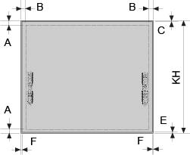
 | Parametry korpusu:
 |  | KH - Výška korpusu |  |  |  |  | Minimálně 350 mm!
 |  | A. Tloušťka dna/půdy |  |  |  |  | Minimálně 14 mm!
 |  | B. Tloušťka boku vpravo/vlevo |  |  |  |  | Minimálně 14 mm!
 |  | C. Mezera nahoře
 |  | E. Mezera dole
 |  | F. Mezera vpravo/vlevo
 | Vyplňte správně všechny parametry!

Všechny rozměry v mm!

 |  |  |  |  |  |  |  | od horní hrany korpusu: | od horní hrany čela: | 0
 |  |  |  |  |  |  |  | 0
 |  |  |  |  |  |  |  | 64
 |  |  |  |  |  |  |  |  | 0

 |  |  |  |  |  |  |  |  | 0

 |  |  |  |  |  |  |  |  | 0
 |  |  |  |  |  |  |  |  | vpravo/vlevo

Výsledky pro výšku korpusu KH mm |  |  |  |  |  |  |  |  |  | AVENTOS HS top

 | Vrtání korpusu |  |  | Vrtání čela
 | výška* | hloubka | rozteč | výška** | vlevo | vpravo
 | 0 | 0 | 0 | 0 | 0 | 0
 | * Vzdálenost od horní hrany korpusu na horní osu vrtání pro zdvihač
 | ** Vzdálenost od horní hrany čela na první otvor čelního kování.

Vrtání korpusu: |  |  |  |  |  |  |  | Vrtání čela:

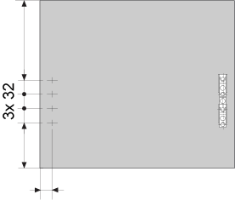

 | 0 |  |  |  |  |  |  | 0

 | 64

 |  |  |  |  |  |  |  | (-96)

 |  |  |  |  |  |  |  | 0
 | Platí pro zdvihače s předmontovanými eurošrouby.
 | U zdvihačů s upevněním pomocí vrutů se pozice určuje pomocí
 | integrovaných šablon.

 | Nejdříve vyplňte správně všechny parametry! |  |  |  |  |  |  |  | Zpět

 | Minimální výška korpusu: |  |  | 350 mm
 | Maximální výška korpusu: |  |  | 800 mm

 |  |  |  |  |  |  |  |  |  |  |  | Zadání |  |  |  |  |  |  |  | AVENTOS HS top
 |  |  |  |  |  |  |  |  |  |  |  | Parametry korpusu (rozměry v mm):
 |  |  |  |  |  |  |  |  |  |  |  | 0.0 | KH - Výška korpusu
 |  |  |  |  |  |  |  |  |  |  |  | 0.0 | A. Tloušťka dna/půdy
 |  |  |  |  |  |  |  |  |  |  |  | 0.0 | B. Tloušťka boku vpravo/vlevo
 |  |  |  |  |  |  |  |  |  |  |  | 0.0 | C. Mezera nahoře
 |  |  |  |  |  |  |  |  |  |  |  | 0.0 | E. Mezera dole
 |  |  |  |  |  |  |  |  |  |  |  | 0.0 | F. Mezera vpravo/vlevo

 |  |  |  |  |  |  |  |  |  |  |  | Výsledky
 |  |  |  |  |  |  |  |  |  |  |  | Vrtání korpusu |  |  | Vrtání čela
 |  |  |  |  |  |  |  |  |  |  |  | výška* | hloubka | rozteč | výška** | vlevo | vpravo
 |  |  |  |  |  |  |  |  |  |  |  | 0 | 0 | 0 | 0 | 0 | 0

 |  |  |  |  |  |  |  |  |  |  |  | * Vzdálenost od horní hrany korpusu na horní osu vrtání pro zdvihač
 |  |  |  |  |  |  |  |  |  |  |  | ** Vzdálenost od horní hrany čela na první otvor čelního kování.

 |  |  |  |  |  |  |  |  |  |  |  |  | Vrtání korpusu:
 |  |  |  |  |  |  |  |  |  |  |  |  |  |  |  |  |  |  | Vrtání čela:
 |  |  |  |  |  |  |  |  |  |  |  | 0
 |  |  |  |  |  |  |  |  |  |  |  | 64 |  |  |  |  |  |  | od horní hrany: 0
 |  |  |  |  |  |  |  |  |  |  |  |  |  |  |  |  |  |  |  |  | 0
 |  |  |  |  |  |  |  |  |  |  |  |  |  |  | 0 |  |  | vpravo/vlevo
 |  |  |  |  |  |  |  |  |  |  |  |  |  |  |  |  |  |  | 0

 |  |  |  |  |  |  |  |  |  |  |  |  |  |  | 64 |  |  |  | 0

 |  |  |  |  |  |  |  |  |  |  |  |  |  |  |  |  |  |  |  |  | (-96)
 |  |  |  |  |  |  |  |  |  |  |  |  |  |  |  |  |  |  | 0
 |  |  |  |  |  |  |  |  |  |  |  |  |  |  |  |  |  |  |  |  |  | 0

HK
 | AVENTOS HK top |  |  |  |  |  |  |  |  |  | ► Úvod AVENTOS
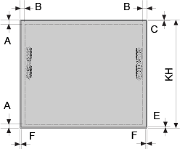
 | Parametry korpusu (rozměry v mm):
 |  | KH - Výška korpusu |  |  |  |  | Minimálně 210 mm!
 |  | KB - Šířka korpusu |  |  |  |  | Minimálně 200 mm!
 |  | A. Tloušťka dna/půdy |  |  |  |  | Minimálně 14 mm!
 |  | B. Tloušťka boku vpravo/vlevo |  |  |  |  | Minimálně 14 mm!
 |  | C. Mezera nahoře
 |  | E. Mezera dole
 |  | F. Mezera vpravo/vlevo
 | Vyplňte správně všechny parametry!
 | Pro výpočet kování (volitelně)
 |  | Tloušťka čela [mm] |  |  |  |  |  |  | od horní hrany: | 0
 |  | Objemová hmotnost materiálu [kg/m3]
 |  | Hmotnost úchytky [kg]
 | 0.0 | Vypočtená hmotnost čela [kg] |  |  |  |  |  |  | 0

 |  |  |  |  |  |  |  |  | 0
 | Běžné objemové hmotnosti materiálů:
 | Lamino: 650 až 680
 | MDF: 750 až 780 |  |  |  |  |  |  |  | 0
 | Měkké dřevo: 450 až 620 |  |  |  |  |  |  |  | vpravo/vlevo
 | Tvrdé dřevo: 650 až 750
 | Pozn.: pro zjištění přesné hodnoty kontaktujte dodavatele materiálů

Výsledky pro výšku korpusu KH mm |  |  |  |  |  |  |  |  |  | AVENTOS HK top

 | Vrtání korpusu** |  |  | Vrtání čela
 | výška | hloubka | rozteč | výška* | vlevo | vpravo
 | 0 | 0 | 0 | 0 | 0 | 0
 | * Vzdálenost od horní(!) hrany čela na první otvor čelního kování.
 | ** pro zdvihače s upevněním pomocí vrutů se korpus nepředvrtává

Vrtání korpusu: |  |  |  |  |  |  |  | Vrtání čela:
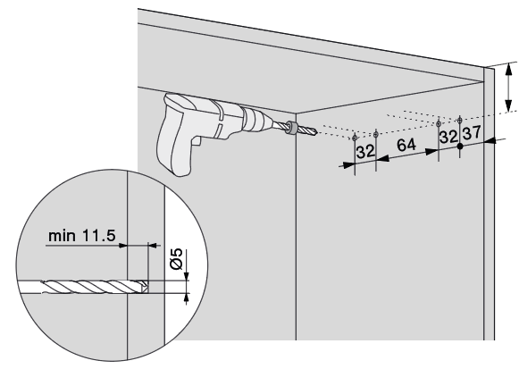
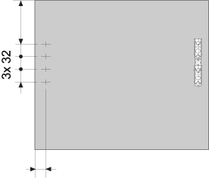

 |  |  |  |  |  |  |  | 0
 |  |  |  |  |  | 0

 |  |  |  |  |  |  |  | 0

 | Platí pro zdvihače s předmontovanými eurošrouby.
 | U zdvihačů s upevněním pomocí vrutů se pozice určuje pomocí
 | integrovaných šablon.

 | Minimální výška korpusu: |  |  | 210 mm
 | Maximální výška korpusu: |  |  | 600 mm

Kování pro výšku korpusu KH a šířku korpusu KB mm |  |  |  |  |  |  |  |  |  | AVENTOS HK top
Standard (s tlumením)
popis |  |  |  | označení |  | počet | poznámka
Sada zdvihačů
Sada krytek |  |  |  |  |  |  | zvolte barvu
Sada čelního kování

TIP-ON
popis |  |  |  | označení |  | počet | poznámka
Sada zdvihačů TIP-ON
Sada krytek |  |  |  |  |  |  | zvolte barvu
Sada čelního kování
Píst TIP-ON |  |  |  |  |  |  | zvolte barvu

Barvy krytek: HGR = světle šedá | SW = hedvábně bílá | TGR = tmavě šedá
Barvy TIP-ON: R7036 = světle šedá | SW = hedvábně bílá | CS = karbon černá

 |  |  |  |  |  |  |  |  |  |  |  | Zadání |  |  |  |  |  |  |  |  |  |  | AVENTOS HK top
 |  |  |  |  |  |  |  |  |  |  |  | Parametry korpusu (rozměry v mm): |  |  |  |  |  |  | Pro výpočet kování (volitelně)
 |  |  |  |  |  |  |  |  |  |  |  | 0.0 | KH - Výška korpusu |  |  |  |  |  | 0.0 | Tloušťka čela [mm]
 |  |  |  |  |  |  |  |  |  |  |  | 0.0 | KB - Šířka korpusu |  |  |  |  |  | 0.0 | Objemová hmotnost materiálu [kg/m3]
 |  |  |  |  |  |  |  |  |  |  |  | 0.0 | A. Tloušťka dna/půdy |  |  |  |  |  | 0.0 | Hmotnost úchytky [kg]
 |  |  |  |  |  |  |  |  |  |  |  | 0.0 | B. Tloušťka boku vpravo/vlevo |  |  |  |  |  | 0.0 | Vypočtená hmotnost čela [kg]
 |  |  |  |  |  |  |  |  |  |  |  | 0.0 | C. Mezera nahoře
 |  |  |  |  |  |  |  |  |  |  |  | 0.0 | E. Mezera dole
 |  |  |  |  |  |  |  |  |  |  |  | 0.0 | F. Mezera vpravo/vlevo

 |  |  |  |  |  |  |  |  |  |  |  | Výsledky |  |  |  |  |  |  |  |  | Standard (s tlumením) |  |  |  |  |  |  | Kování
 |  |  |  |  |  |  |  |  |  |  |  | Vrtání čela |  |  | Vrtání korpusu** |  |  |  |  |  | popis |  |  | označení |  | počet | poznámka
 |  |  |  |  |  |  |  |  |  |  |  | výška* | vlevo | vpravo | výška | hloubka | rozteč |  |  |  | Sada zdvihačů
 |  |  |  |  |  |  |  |  |  |  |  | 0 | 0 | 0 | 0 | 0 | 0 |  |  |  | Sada krytek |  |  |  |  |  | zvolte barvu
 |  |  |  |  |  |  |  |  |  |  |  | * Vzdálenost od horní(!) hrany čela na první otvor čelního kování. |  |  |  |  |  |  |  |  | Sada čelního kování
 |  |  |  |  |  |  |  |  |  |  |  | ** pro zdvihače s upevněním pomocí vrutů se korpus nepředvrtává
 |  |  |  |  |  |  |  |  |  |  |  |  |  |  |  |  |  |  |  |  | TIP-ON
 |  |  |  |  |  |  |  |  |  |  |  |  |  |  |  |  |  |  |  |  | popis |  |  | označení |  | počet | poznámka
 |  |  |  |  |  |  |  |  |  |  |  |  |  | Barvy krytek/TIP-ON: HGR/R7036 = světle šedá |  |  |  |  |  |  | Sada zdvihačů TIP-ON
 |  |  |  |  |  |  |  |  |  |  |  |  |  | SW = hedvábně bílá | TGR = tmavě šedá |  |  |  |  |  |  | Sada krytek |  |  |  |  |  | zvolte barvu
 |  |  |  |  |  |  |  |  |  |  |  |  |  |  |  |  |  |  |  |  | Sada čelního kování
 |  |  |  |  |  |  |  |  |  |  |  | Vrtání korpusu: |  |  |  |  |  |  |  |  | Píst TIP-ON |  |  |  |  |  | zvolte barvu

 |  |  |  |  |  |  |  |  |  |  |  |  |  |  |  |  |  |  |  |  |  | Vrtání čela:

 |  |  |  |  |  |  |  |  |  |  |  |  |  |  |  |  |  | 0 |  |  |  | od horní hrany: | 0
 |  |  |  |  |  |  |  |  |  |  |  |  |  |  |  |  |  |  |  |  |  |  |  |  | 0

 |  |  |  |  |  |  |  |  |  |  |  |  |  |  |  |  |  |  |  |  |  | 0

 |  |  |  |  |  |  |  |  |  |  |  |  |  |  |  |  |  |  |  |  |  | 0

 |  |  |  |  |  |  |  |  |  |  |  |  |  |  |  |  |  |  |  |  |  | 0
 |  |  |  |  |  |  |  |  |  |  |  |  |  |  |  |  |  |  |  |  |  | vpravo/vlevo
 |  |  |  |  |  |  |  |  |  |  |  | Platí pro zdvihače s předmontovanými eurošrouby. |  |  |  |  |  |  |  |  |  |  |  |  |  | 0

HK-S
 | AVENTOS HK-S |  |  |  |  |  |  |  |  |  | ► Úvod AVENTOS

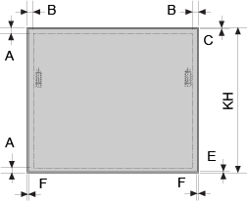
 | Parametry korpusu (rozměry v mm):
 |  | KH - Výška korpusu |  |  |  |  | Minimálně 186 mm!
 |  | KB - Šířka korpusu |  |  |  |  | Minimálně 200 mm!
 |  | A. Tloušťka dna/půdy |  |  |  |  | Minimálně 14 mm!
 |  | B. Tloušťka boku vpravo/vlevo |  |  |  |  | Minimálně 14 mm!
 |  | C. Mezera nahoře
 |  | E. Mezera dole
 |  | F. Mezera vpravo/vlevo
 | Vyplňte správně všechny parametry!
 | Pro výpočet kování (volitelně)
 |  | Tloušťka čela [mm] |  |  |  |  |  |  | od horní hrany: | 0
 |  | Objemová hmotnost materiálu [kg/m3]
 |  | Hmotnost úchytky [kg]
 | 0.0 | Vypočtená hmotnost čela [kg] |  |  |  |  |  | 0 | 0

 |  |  |  |  |  |  |  |  | 0
 | Běžné objemové hmotnosti materiálů:
 | Lamino: 650 až 680
 | MDF: 750 až 780 |  |  |  |  |  |  |  | 0
 | Měkké dřevo: 450 až 620 |  |  |  |  |  |  |  | vpravo/vlevo
 | Tvrdé dřevo: 650 až 750
 | Pozn.: pro zjištění přesné hodnoty kontaktujte dodavatele materiálů

Výsledky pro výšku korpusu KH mm |  |  |  |  |  |  |  |  |  | AVENTOS HK-S

 | Vrtání čela |  |  | Vrtání korpusu
 | výška* | vlevo | vpravo | výška** | hloubka | rozteč
 | 0 | 0 | 0 | 0 | 0 | 0
 | * Vzdálenost od horní(!) hrany čela na první otvor čelního kování.
 | ** Vzdálenost od spodní hrany korpusu na osu vrtání pro zdvihač

Vrtání korpusu: |  |  |  |  |  |  |  | Vrtání čela:
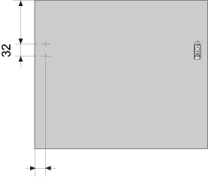
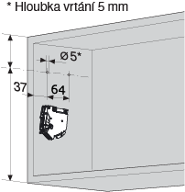
 |  |  |  |  |  |  |  | 0

 | (0)

 | 0

 |  |  |  |  |  |  |  | 0

 |  |  |  |  |  |  |  |  |  |  | Zpět

 | Minimální výška korpusu: |  |  | 240 mm
 | Maximální výška korpusu: |  |  | 400 mm

Kování pro výšku korpusu KH a šířku korpusu KB mm |  |  |  |  |  |  |  |  |  | AVENTOS HK-S
Standard (s tlumením)
popis |  |  |  | označení |  | počet | poznámka
Sada zdvihačů |  |  |  |  |  |  | zvolte barvu
Čelní kování

TIP-ON
popis |  |  |  | označení |  | počet | poznámka
Sada zdvihačů TIP-ON |  |  |  |  |  |  | zvolte barvu
Čelní kování
Píst TIP-ON |  |  |  |  |  |  | zvolte barvu

Barvy krytek: HGR = světle šedá | SW = hedvábně bílá | TGR = tmavě šedá
Barvy TIP-ON: R7036 = světle šedá | SW = hedvábně bílá | CS = karbon černá |  |  |  |  |  |  |  |  |  |  | Zpět

 |  |  |  |  |  |  |  |  |  |  |  | Zadání |  |  |  |  |  |  |  |  |  | AVENTOS HK-S
 |  |  |  |  |  |  |  |  |  |  |  | Parametry korpusu (rozměry v mm): |  |  |  |  |  | Pro výpočet kování (volitelně)
 |  |  |  |  |  |  |  |  |  |  |  | 0.0 | KH - Výška korpusu |  |  |  |  | 0.0 | Tloušťka čela [mm]
 |  |  |  |  |  |  |  |  |  |  |  | 0.0 | KB - Šířka korpusu |  |  |  |  | 0.0 | Objemová hmotnost materiálu [kg/m3]
 |  |  |  |  |  |  |  |  |  |  |  | 0.0 | A. Tloušťka dna/půdy |  |  |  |  | 0.0 | Hmotnost úchytky [kg]
 |  |  |  |  |  |  |  |  |  |  |  | 0.0 | B. Tloušťka boku vpravo/vlevo |  |  |  |  | 0.0 | Vypočtená hmotnost čela [kg]
 |  |  |  |  |  |  |  |  |  |  |  | 0.0 | C. Mezera nahoře
 |  |  |  |  |  |  |  |  |  |  |  | 0.0 | E. Mezera dole
 |  |  |  |  |  |  |  |  |  |  |  | 0.0 | F. Mezera vpravo/vlevo

 |  |  |  |  |  |  |  |  |  |  |  | Výsledky |  |  |  |  |  |  |  | Standard (s tlumením) |  |  |  |  |  |  | Kování
 |  |  |  |  |  |  |  |  |  |  |  | Vrtání čela |  |  | Vrtání korpusu** |  |  |  |  | popis |  |  | označení |  | počet | poznámka
 |  |  |  |  |  |  |  |  |  |  |  | výška* | vlevo | vpravo | výška | hloubka | rozteč |  |  | Sada zdvihačů |  |  |  |  |  | zvolte barvu
 |  |  |  |  |  |  |  |  |  |  |  | 0 | 0 | 0 | 0 | 0 | 0 |  |  | Čelní kování
 |  |  |  |  |  |  |  |  |  |  |  | * Vzdálenost od horní(!) hrany čela na první otvor čelního kování.
 |  |  |  |  |  |  |  |  |  |  |  | ** Vzdálenost od spodní hrany korpusu na osu vrtání pro zdvihač
 |  |  |  |  |  |  |  |  |  |  |  |  |  |  |  |  |  |  |  | TIP-ON
 |  |  |  |  |  |  |  |  |  |  |  |  |  |  |  |  |  |  |  | popis |  |  | označení |  | počet
 |  |  |  |  |  |  |  |  |  |  |  |  |  | Barvy krytek/TIP-ON: HGR/R7036 = světle šedá |  |  |  |  |  | Sada zdvihačů TIP-ON |  |  |  |  |  | zvolte barvu
 |  |  |  |  |  |  |  |  |  |  |  |  |  | SW = hedvábně bílá | TGR = tmavě šedá |  |  |  |  |  | Čelní kování
 |  |  |  |  |  |  |  |  |  |  |  |  |  |  |  |  |  |  |  | Píst TIP-ON |  |  |  |  |  | zvolte barvu

 |  |  |  |  |  |  |  |  |  |  |  | Vrtání korpusu:
 |  |  |  |  |  |  |  |  |  |  |  |  |  |  |  |  |  |  |  |  | Vrtání čela:

 |  |  |  |  |  |  |  |  |  |  |  |  |  |  |  |  |  |  |  |  | od horní hrany: | 0
 |  |  |  |  |  |  |  |  |  |  |  |  |  |  |  | (0) |  |  |  |  |  |  |  | 0
 |  |  |  |  |  |  |  |  |  |  |  | 0
 |  |  |  |  |  |  |  |  |  |  |  |  |  |  |  |  |  |  |  |  | 0

 |  |  |  |  |  |  |  |  |  |  |  |  |  |  |  | 0 |  |  |  |  | 0

 |  |  |  |  |  |  |  |  |  |  |  |  |  |  |  |  |  |  |  |  | 0
 |  |  |  |  |  |  |  |  |  |  |  |  |  |  |  |  |  |  |  |  | vpravo/vlevo
 |  |  |  |  |  |  |  |  |  |  |  |  |  |  |  |  |  |  |  |  |  |  |  |  | 0

HK-XS
AVENTOS HK-XS |  |  |  |  |  |  |  |  |  |  |  | ► Úvod AVENTOS
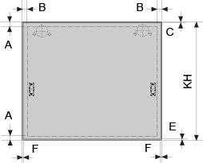
 | Parametry korpusu:
 |  | KH - Výška korpusu |  |  |  |  | Minimálně 236 mm!
 |  | KB - Šířka korpusu |  |  |  |  | Minimálně 200 mm!
 |  | A. Tloušťka dna/půdy |  |  |  |  | Minimálně 16 mm!
 |  | B. Tloušťka boku vpravo/vlevo |  |  |  |  | Minimálně 16 mm!
 |  | C. Mezera nahoře ***
 |  | E. Mezera dole
 |  | F. Mezera vpravo/vlevo
 | Vyplňte správně všechny parametry!
 | Pro výpočet kování
 |  | Tloušťka čela [mm] |  |  |  |  |  |  |  | od horní hrany: | 0
 |  | Objemová hmotnost materiálu [kg/m3]
 |  | Hmotnost úchytky [kg] |  |  |  |  |  |  |  | vpravo/vlevo
 | 0.00 | Vypočtená hmotnost čela [kg] |  |  |  |  |  |  | 0 | 0

 |  |  |  |  |  |  |  |  |  | 0
 | Běžné objemové hmotnosti materiálů:
 | Lamino: 650 až 680
 | MDF: 750 až 780 |  |  |  |  |  |  |  |  | 0
 | Měkké dřevo: 450 až 620
 | Tvrdé dřevo: 650 až 750
 | Pozn.: pro zjištění přesné hodnoty kontaktujte dodavatele materiálů

Všechny rozměry v mm!

 | *** Mezera nahoře platí pro vrtání misky 5 mm od hrany. Chcete-li mezeru
 | menší nebo větší, přizpůsobte vzdálenost vrtání misky (viz katalog)

Výsledky pro výšku korpusu KH mm |  |  |  |  |  |  |  |  |  |  | AVENTOS HK-XS

 | Vrtání čela |  |  | Vrtání korpusu
 | výška* | vlevo | vpravo | výška** | hloubka | rozteč
 | 0 | 0 | 0 | 0 | 0 | 0
 | * Vzdálenost od horní(!) hrany čela na první otvor čelního kování.
 | ** Vzdálenost od spodní hrany korpusu na osu vrtání pro boční čep.
 | Doporučujeme použít korpusovou šablonu s dorazem posunutým
 | na pozici pro vtrání montážních podložek.
 | Hodnoty platí pro naložené závěsy a nulové montážní podložky
 | Polonaložené nebo vložené závěsy spočítejte podle katalogu
 | Pozor: počet závěsů zvolte podle katalogu nebo použijte AVENTPLAN!

Vrtání korpusu pro výšku KH mm |  |  |  |  |  |  |  | Vrtání čela:
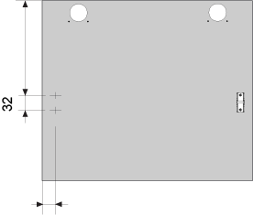
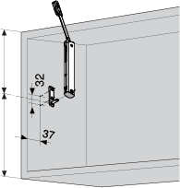

 |  |  |  |  |  |  |  | 0
 | (0)

 | 0

 |  |  |  |  |  |  |  | 0

 |  |  |  |  |  |  |  | Pozor: počet závěsů zvolte podle katalogu
 |  |  |  |  |  |  |  | nebo použijte AVENTPLAN!

 | Minimální výška korpusu: |  |  | 210 mm
 | Maximální výška korpusu: |  |  | 600 mm

Kování pro výšku korpusu KH a šířku korpusu KB mm |  |  |  |  |  |  |  |  |  |  | AVENTOS HK-XS
Standard (s tlumením)
popis |  |  |  | označení |  | počet | poznámka
Zdvihač
Boční čep
Čelní kování
Závěs CLIP top BLUMOTION
Montážní podložka křížová

TIP-ON
popis |  |  |  | označení |  | počet | poznámka
Zdvihač
Boční čep
Čelní kování
Závěs CLIP top bez pružiny
Montážní podložka křížová
Píst TIP-ON |  |  |  |  |  |  | zvolte barvu

Barvy TIP-ON: R7036 = světle šedá | SW = hedvábně bílá | CS = karbon černá

 |  |  |  |  |  |  |  |  |  |  |  |  | Zadání |  |  |  |  |  |  |  |  |  | AVENTOS HK-XS
 |  |  |  |  |  |  |  |  |  |  |  |  | Parametry korpusu (rozměry v mm): |  |  |  |  |  | Pro výpočet kování
 |  |  |  |  |  |  |  |  |  |  |  |  | 0.0 | KH - Výška korpusu |  |  |  |  | 0.0 | Tloušťka čela [mm]
 |  |  |  |  |  |  |  |  |  |  |  |  | 0.0 | KB - Šířka korpusu |  |  |  |  | 0.0 | Objemová hmotnost materiálu [kg/m3]
 |  |  |  |  |  |  |  |  |  |  |  |  | 0.0 | A. Tloušťka dna/půdy |  |  |  |  | 0.0 | Hmotnost úchytky [kg]
 |  |  |  |  |  |  |  |  |  |  |  |  | 0.0 | B. Tloušťka boku vpravo/vlevo |  |  |  |  | 0.0 | Vypočtená hmotnost čela [kg]
 |  |  |  |  |  |  |  |  |  |  |  |  | 0.0 | C. Mezera nahoře ***
 |  |  |  |  |  |  |  |  |  |  |  |  | 0.0 | E. Mezera dole
 |  |  |  |  |  |  |  |  |  |  |  |  | 0.0 | F. Mezera vpravo/vlevo

 |  |  |  |  |  |  |  |  |  |  |  |  | Výsledky |  |  |  |  |  |  |  | popis |  |  | označení |  | počet |  | Kování
 |  |  |  |  |  |  |  |  |  |  |  |  | Vrtání čela |  |  | Vrtání korpusu** |  |  |  |  | Zdvihač
 |  |  |  |  |  |  |  |  |  |  |  |  | výška* | vlevo | vpravo | výška | hloubka | rozteč |  |  | Boční čep
 |  |  |  |  |  |  |  |  |  |  |  |  | 0 | 0 | 0 | 0 | 0 | 0 |  |  | Čelní kování
 |  |  |  |  |  |  |  |  |  |  |  |  | * Vzdálenost od horní(!) hrany čela na první otvor čelního kování. |  |  |  |  |  |  |  | Závěs CLIP top BLUMOTION
 |  |  |  |  |  |  |  |  |  |  |  |  | ** Vzdálenost od spodní hrany korpusu na osu vrtání pro boční čep. |  |  |  |  |  |  |  | Montážní podložka křížová
 |  |  |  |  |  |  |  |  |  |  |  |  | Hodnoty platí pro naložené závěsy a nulové montážní podložky
 |  |  |  |  |  |  |  |  |  |  |  |  | *** Mezera nahoře platí pro vrtání misky 5 mm od hrany. Chcete-li mezeru |  |  |  |  |  |  |  | TIP-ON
 |  |  |  |  |  |  |  |  |  |  |  |  | menší nebo větší, přizpůsobte vzdálenost vrtání misky (viz katalog) |  |  |  |  |  |  |  | Zdvihač
 |  |  |  |  |  |  |  |  |  |  |  |  | #REF! |  |  |  |  |  |  |  | Boční čep
 |  |  |  |  |  |  |  |  |  |  |  |  |  |  |  |  |  |  |  |  | Čelní kování
 |  |  |  |  |  |  |  |  |  |  |  |  |  |  |  |  |  |  |  |  | Závěs CLIP top bez pružiny
 |  |  |  |  |  |  |  |  |  |  |  |  |  |  |  | Barvy TIP-ON: R7036 = světle šedá |  |  |  |  | Montážní podložka křížová
 |  |  |  |  |  |  |  |  |  |  |  |  |  |  |  | SW = hedvábně bílá | TGR = tmavě šedá |  |  |  |  | Píst TIP-ON |  |  |  |  |  | zvolte barvu

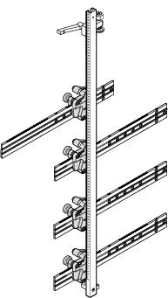
 |  |  |  |  |  |  |  |  |  |  |  |  |  |  | Vrtání korpusu: |  |  |  |  |  |  |  | Vrtání čela:

 |  |  |  |  |  |  |  |  |  |  |  |  |  |  |  |  |  |  |  |  |  | od horní hrany: | 0
 |  |  |  |  |  |  |  |  |  |  |  |  | 0 |  |  |  | (0) |  |  |  |  |  |  |  | 0

 |  |  |  |  |  |  |  |  |  |  |  |  |  |  |  |  |  |  |  |  |  | 0

 |  |  |  |  |  |  |  |  |  |  |  |  |  |  |  |  | 0 |  |  |  |  | 0

 |  |  |  |  |  |  |  |  |  |  |  |  |  |  |  |  |  |  |  |  |  | 0
 |  |  |  |  |  |  |  |  |  |  |  |  |  |  |  |  |  |  |  |  |  | vpravo/vlevo |  |  |  | 0

HKi
 | AVENTOS HKi |  |  |  |  |  |  |  |  |  | ► Úvod AVENTOS

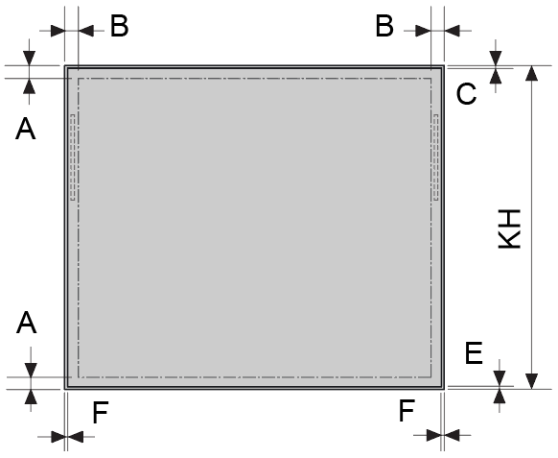
 | Parametry korpusu (rozměry v mm):
 |  | KH - Výška korpusu |  |  |  |  | Minimálně 166 mm!
 |  | KB - Šířka korpusu |  |  |  |  | Minimálně 200 mm!
 |  | A. Tloušťka dna/půdy |  |  |  |  | Minimálně 16 mm!
 |  | B. Tloušťka boku vpravo/vlevo |  |  |  |  | Minimálně 16 mm!
 |  | C. Mezera nahoře
 |  | E. Mezera dole
 |  | F. Mezera vpravo/vlevo
 | Vyplňte správně všechny parametry!
 | Pro výpočet kování (volitelně)
 |  | Tloušťka čela nebo skla [mm] |  |  |  |  |  |  | od horní hrany: | 0
 |  | Objemová hmotnost materiálu [kg/m3]
 |  | Hmotnost úchytky [kg]
 | 0.0 | Vypočtená hmotnost čela [kg] |  |  |  |  |  |  | 0 / 0

 |  |  |  |  |  |  |  |  | 0 / 0
 | Běžné objemové hmotnosti materiálů:
 | Lamino: 650 až 680
 | MDF: 750 až 780 |  |  |  |  |  |  |  | 0 / 0
 | Měkké dřevo: 450 až 620
 | Tvrdé dřevo: 650 až 750 |  |  |  |  |  |  |  | od boční hrany
 | Sklo: 2500 |  |  |  |  |  |  |  | plně integrovaný / s krytkou
 | Pozn.: pro zjištění přesné hodnoty kontaktujte dodavatele materiálů

Vrtání čela pro obě varianty: |  |  |  |  |  |  |  |  |  | AVENTOS HKi

 | plně integrovaný zdvihač |  |  | s krytkou (částečně integrovaný)
 | výška* | vlevo | vpravo | výška* | vlevo | vpravo
 | 0 | 0 | 0 | 0 | 0 | 0
 | * Vzdálenost od horní(!) hrany čela na první otvor čelního kování.

Vrtání korpusu: |  |  |  |  |  |  |  | Vrtání čela:
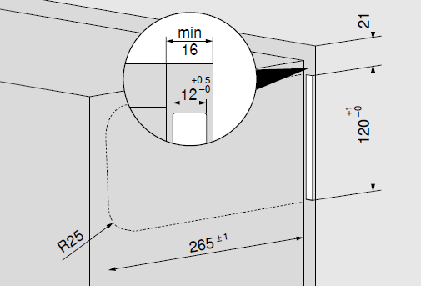
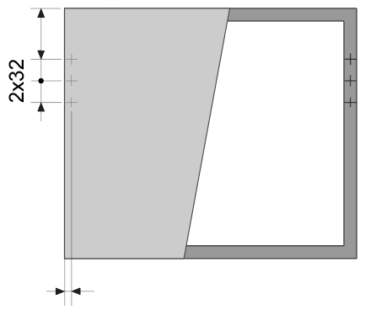
 |  |  |  |  | plně integrovaný
 |  |  |  |  |  |  |  | 53.5

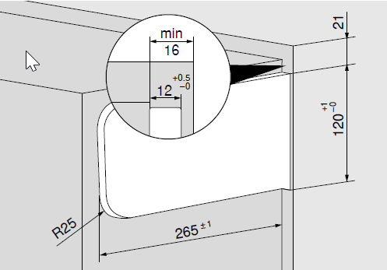
 |  |  |  |  | s krytkou

 |  |  |  |  |  |  |  | 0 mm - plně integrovaný
 |  |  |  |  |  |  |  | 0 mm - s krytkou

 |  |  |  |  |  |  |  |  |  |  | Zpět

 | Minimální výška korpusu: |  |  | 170 mm
 | Maximální výška korpusu: |  |  | 600 mm

Kování pro výšku korpusu KH a šířku korpusu KB mm |  |  |  |  |  |  |  |  |  | AVENTOS HKi
Standard (s tlumením)
popis |  |  |  | označení |  | počet | poznámka
Sada zdvihačů
Čelní kování pro dřevěná čela
Čelní kování pro alurámečky

na TIP-ON
popis |  |  |  | označení |  | počet | poznámka
Sada zdvihačů TIP-ON
Čelní kování pro dřevěná čela
Čelní kování pro alurámečky
Píst TIP-ON |  |  |  |  |  |  | zvolte barvu

pro variantu s krytkami (částečně integrovaný zdvihač):
Sada krytek |  |  |  |  |  |  | zvolte barvu

Barvy krytek: HGR = světle šedá | SW = hedvábně bílá | TGR = tmavě šedá
Barvy TIP-ON: R7036 = světle šedá | SW = hedvábně bílá | CS = karbon černá |  |  |  |  |  |  |  |  |  |  | Zpět

pro plně integrovanou variantu:
Sada předfrézovaných surových desek

 |  |  |  |  |  |  |  |  |  |  |  | Zadání |  |  |  |  |  |  |  |  |  | AVENTOS HKi
 |  |  |  |  |  |  |  |  |  |  |  | Parametry korpusu (rozměry v mm): |  |  |  |  |  | Pro výpočet kování (volitelně)
 |  |  |  |  |  |  |  |  |  |  |  | 0.0 | KH - Výška korpusu |  |  |  |  | 0.0 | Tloušťka čela [mm]
 |  |  |  |  |  |  |  |  |  |  |  | 0.0 | KB - Šířka korpusu |  |  |  |  | 0.0 | Objemová hmotnost materiálu [kg/m3]
 |  |  |  |  |  |  |  |  |  |  |  | 0.0 | A. Tloušťka dna/půdy |  |  |  |  | 0.0 | Hmotnost úchytky [kg]
 |  |  |  |  |  |  |  |  |  |  |  | 0.0 | B. Tloušťka boku vpravo/vlevo |  |  |  |  | 0.0 | Vypočtená hmotnost čela [kg]
 |  |  |  |  |  |  |  |  |  |  |  | 0.0 | C. Mezera nahoře
 |  |  |  |  |  |  |  |  |  |  |  | 0.0 | E. Mezera dole
 |  |  |  |  |  |  |  |  |  |  |  | 0.0 | F. Mezera vpravo/vlevo

 |  |  |  |  |  |  |  |  |  |  |  | Vrtání čela pro obě varianty: |  |  |  |  |  |  |  | Standard (s tlumením) |  |  |  | ks |  | Kování
 |  |  |  |  |  |  |  |  |  |  |  | plně integrovaná |  |  | s krytkou |  |  |  |  | Sada zdvihačů
 |  |  |  |  |  |  |  |  |  |  |  | výška* | vlevo | vpravo | výška | hloubka | rozteč |  |  | Čelní kování pro dřevěná čela
 |  |  |  |  |  |  |  |  |  |  |  | 0 | 0 | 0 | 0 | 0 | 0 |  |  | Čelní kování pro alurámečky
 |  |  |  |  |  |  |  |  |  |  |  | * Vzdálenost od horní(!) hrany čela na první otvor čelního kování.
 |  |  |  |  |  |  |  |  |  |  |  |  |  |  |  |  |  |  |  | na TIP-ON
 |  |  |  |  |  |  |  |  |  |  |  |  |  |  |  |  |  |  |  | Sada zdvihačů TIP-ON
 |  |  |  |  |  |  |  |  |  |  |  |  |  |  |  |  |  |  |  | Čelní kování pro dřevěná čela
 |  |  |  |  |  |  |  |  |  |  |  |  |  |  |  |  |  |  |  | Čelní kování pro alurámečky
 |  |  |  |  |  |  |  |  |  |  |  |  |  |  |  |  |  |  |  | Píst TIP-ON

 |  |  |  |  |  |  |  |  |  |  |  |  |  | Barvy krytek/TIP-ON: HGR/R7036 = světle šedá |  |  |  |  |  | pro variantu s krytkami (částečně integrovaný zdvihač):
 |  |  |  |  |  |  |  |  |  |  |  |  |  | SW = hedvábně bílá | TGR = tmavě šedá |  |  |  |  |  | Sada krytek |  |  |  |  | zvolte barvu

 |  |  |  |  |  |  |  |  |  |  |  |  |  |  |  |  |  |  |  |  |  | Vrtání čela:
 |  |  |  |  |  |  |  |  |  |  |  |  |  |  |  |  |  |  |  |  | od horní hrany: | 0
 |  |  |  |  |  |  |  |  |  |  |  |  |  |  |  |  |  |  |  |  |  |  | 0

 |  |  |  |  |  |  |  |  |  |  |  |  |  |  |  |  |  |  |  |  | 0 / 0

 |  |  |  |  |  |  |  |  |  |  |  |  |  |  |  |  |  |  |  |  | 0 / 0

 |  |  |  |  |  |  |  |  |  |  |  |  |  |  |  |  |  |  |  |  | 0 / 0

 |  |  |  |  |  |  |  |  |  |  |  |  |  |  |  |  |  |  |  |  |  | plně integrovaný / s krytkou |  | 0 / 0

BOX
BOX SYSTÉMY |  |  | ► Úvodní strana

Vyberte požadovaný box systém:

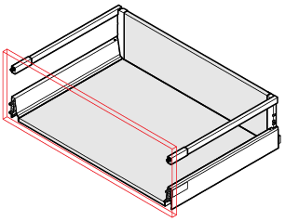
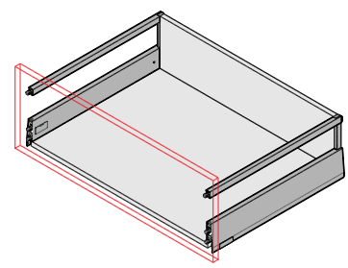
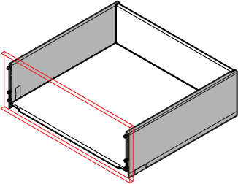

TANDEMBOX antaro s BLUMOTION | MERIVOBOX | LEGRABOX

TANDEMBOX antaro s TIP-ON BLUMOTION

Tato aplikace slouží pro zjednodušení výpočtu hodnot pro nastavení šablon. V některých případech nemusí být výsledky přesné. Firma Blum neručí za škody způsobené použitím této aplikace.

Čtěte pečlivě poznámky pod tabulkami.

TBX_B
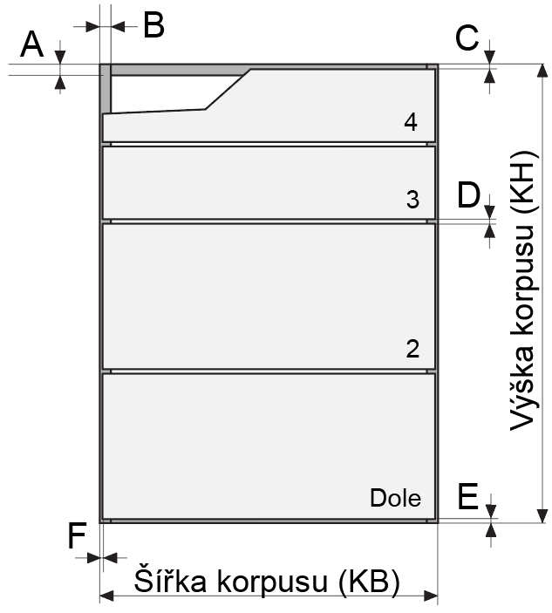
TANDEMBOX antaro |  |  |  |  |  |  |  |  |  |  |  |  |  |  | ► Úvod - box systémy
s BLUMOTION
 | Parametry korpusu:
 |  | Výška korpusu (KH)
 |  | Šířka korpusu (KB) |  |  |  |  |  |  | min.200, max.1200
 |  | A. Tloušťka dna/půdy |  |  |  |  |  |  | Minimálně 14 mm!
 |  | B. Tloušťka boku vpravo/vlevo |  |  |  |  |  |  | Minimálně 14 mm!
 |  | C. Mezera nahoře
 |  | D. Mezera mezi čely |  |  |  |  |  |  | Minimálně 2 mm!
 |  | E. Mezera dole
 |  | F. Mezera vpravo/vlevo
 |  | Jmenovitá délka výsuvů NL (např. 450, 500, 650)
 |  | Počet zásuvek v korpusu |  |  |  |  |  |  | min.1, max.5
x | x | ← Zbývající výška pro čela
 | Vyplňte správně všechny parametry!

Pozice výsuvu | Výška čela | Výšky boků* | Úložná výška | Vrtání čela |  |  | Vrtání korpusu
 |  |  |  | výška | vlevo | vpravo | výška | hloubka** |  |  |  |  | vpravo/vlevo

 |  |  |  |  |  |  |  |  |  |  |  |  | pro výsuv 2 - 5:
 |  |  |  |  |  |  |  |  |  |  |  |  | pro výsuv dole:
Čela zadávejte od spodu. Vyplňte jen podbarvená políčka.
Všechny rozměry v mm! |  |  |  |  |  |  |  |  |  | Pozn: pro 5. pozici je nutné dokoupit tělo šablony.

Hodnoty vrtání čela neplatí pro zásuvky s bočnicemi výšky N!

U výsuvu dole je vrtání posunuto o 2 mm nahoru jako tolerance, např. pro silnější dno
* Možné výšky boků výsuvu vzhledem k výšce čela
** Platí pro naložená čela a vnitřní výsuvy
U výsuvů s vloženými čely je nutné připočíst tloušťku čela a příp. zapuštění do korpusu
*** Jmenovité délky: 270, 300, 350, 400, 450, 500, 550, 600 nebo 650

Výsledky pro korpus šířky mm a výšky mm |  |  |  |  |  |  |  |  |  |  |  | TANDEMBOX antaro
 |  |  |  | Vrtání boku korpusu: |  |  |  |  |  |  |  | s BLUMOTION
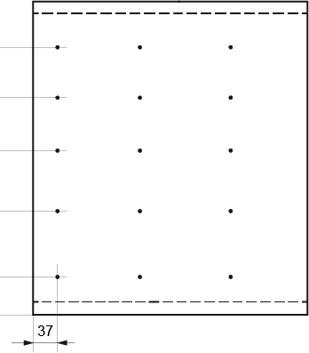

 |  |  |  |  |  |  |  | Přířezy pro zásuvky:

 |  |  |  |  |  |  |  | dno: |  | mm

 |  |  |  |  |  |  |  | záda:
 |  |  |  |  |  |  |  | M |  | mm
 |  |  |  |  |  |  |  | K |  | mm
 |  |  |  |  |  |  |  | C |  | mm
 |  |  |  |  |  |  |  | D |  | mm

0

 |  |  | vrtání čela Dole: |  |  |  |  |  | vrtání čel 2 až 5:
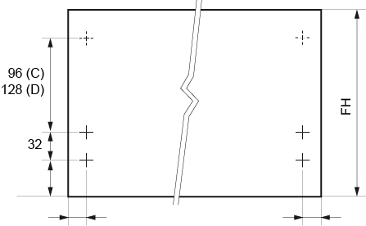
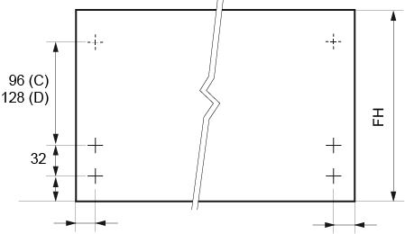

 |  |  |  |  |  |  |  |  |  |  |  |  |  | Zpět
 | FH = výška čela

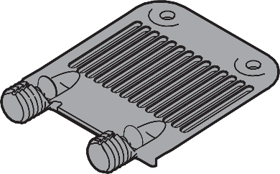
 |  |  |  |  |  |  |  |  |  |  |  | TANDEMBOX antaro
Vrtání čel pro podpěru dna |  |  |  |  |  |  |  |  |  |  |  | s BLUMOTION
doporučujeme od šířky korpusu ≥ 600 mm

 |  |  |  |  |  |  |  |  |  | objednací číslo: | Z96.10E1

 |  |  |  | vrtání čela Dole: |  |  |  |  |  | vrtání čel 2 až 5:
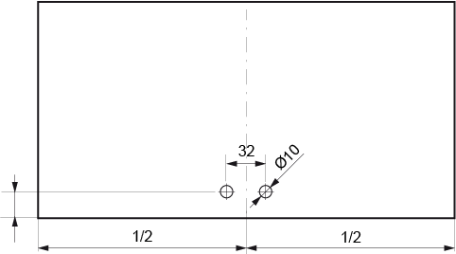
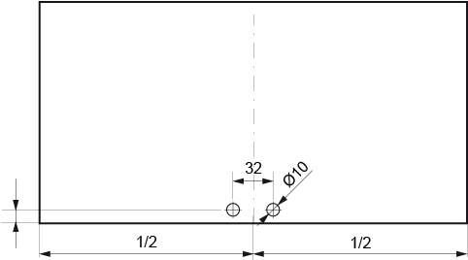

 | -39.5 |  |  |  |  |  | -39.5

 |  |  |  |  |  |  |  |  |  |  |  |  |  | Zpět

Soupis kování
popis |  |  | označení |  | počet | poznámka
Bočnice TBX antaro |  |  |  |  |  | zvolte barvu
Korpusové lišty 30 kg
Držáky zad M |  |  |  |  |  | zvolte barvu
Držáky zad C |  |  |  |  |  | zvolte barvu
Držáky zad D |  |  |  |  |  | zvolte barvu
Podélný reling |  |  |  |  |  | zvolte barvu
Čelní kování INSERTA
Podpěra dna/stabilizace čela

Barvy: R906 = světle šedá | SW = hedvábně bílá

Potřebný prostor v korpusu: |  |  |  |  |  |  |  |  |  |  |  | TANDEMBOX antaro
 |  |  |  |  |  |  |  |  |  |  |  | s BLUMOTION

Minimální výška čela:
- zásuvka nahoře = potřebný prostor + přesah čela přes horní desku nebo vlys
- zásuvky a výsuvy uprostřed = potřebný prostor
- výsuv dole = potřebný prostor + přesah čela přes dno |  |  |  |  |  |  |  |  |  |  |  |  | Zpět

 |  |  |  |  |  |  |  |  |  |  |  |  |  |  |  | Zadání |  |  |  |  |  |  |  | TANDEMBOX antaro s BLUMOTION | popis |  |  | označení | počet | poznámka | Kování
 |  |  |  |  |  |  |  |  |  |  |  |  |  |  |  | 0.0 | Výška korpusu (KH) |  |  |  |  |  |  |  | Bočnice TBX antaro |  |  |  |  | zvolte barvu
 |  |  |  |  |  |  |  |  |  |  |  |  |  |  |  | 0.0 | Šířka korpusu (KB) |  |  |  |  |  |  |  | Korpusové lišty 30 kg
 |  |  |  |  |  |  |  |  |  |  |  |  |  |  |  | 0.0 | A. Tloušťka dna/půdy |  |  |  |  |  |  |  | Držáky zad M |  |  |  |  | zvolte barvu
 |  |  |  |  |  |  |  |  |  |  |  |  |  |  |  | 0.0 | B. Tloušťka boku vpravo/vlevo |  |  |  |  |  |  |  | Držáky zad C |  |  |  |  | zvolte barvu
 |  |  |  |  |  |  |  |  |  |  |  |  |  |  |  | 0.0 | C. Mezera nahoře |  |  |  |  |  |  |  | Držáky zad D |  |  |  |  | zvolte barvu
 |  |  |  |  |  |  |  |  |  |  |  |  |  |  |  | 0.0 | D. Mezera mezi čely |  |  |  |  |  |  |  | Podélný reling |  |  |  |  | zvolte barvu
 |  |  |  |  |  |  |  |  |  |  |  |  |  |  |  | 0.0 | E. Mezera dole |  |  |  |  |  |  |  | Čelní kování INSERTA
 |  |  |  |  |  |  |  |  |  |  |  |  |  |  |  | 0.0 | F. Mezera vpravo/vlevo |  |  |  |  |  |  |  | Podpěra dna/stabilizace čela
 |  |  |  |  |  |  |  |  |  |  |  |  |  |  |  | 0.0 | Jmenovitá délka výsuvů NL
 |  |  |  |  |  |  |  |  |  |  |  |  |  |  |  | 0.0 | Počet zásuvek v korpusu
 |  |  |  |  |  |  |  |  |  |  |  |  |  |  |  | x | ← Zbývající výška pro čela
 |  |  |  |  |  |  |  |  |  |  |  |  |  |  |  |  |  |  |  |  |  |  |  |  | Barvy: R906 = světle šedá | SW = hedvábně bílá
 |  |  |  |  |  |  |  |  |  |  |  |  |  |  |  | Výsledky
 |  |  |  |  |  |  |  |  |  |  |  |  |  |  |  | Pozice výsuvu | Výška čela | Výšky boků* | Úložná výška | Vrtání čela |  |  | Vrtání korpusu |  |  |  | Vrtání boku korpusu:
 |  |  |  |  |  |  |  |  |  |  |  |  |  |  |  |  |  |  |  | výška | vlevo | vpravo | výška | hl.**
 |  |  |  |  |  |  |  |  |  |  |  |  |  |  |  |  | 0
 |  |  |  |  |  |  |  |  |  |  |  |  |  |  |  |  | 0
 |  |  |  |  |  |  |  |  |  |  |  |  |  |  |  |  | 0
 |  |  |  |  |  |  |  |  |  |  |  |  |  |  |  |  | 0
 |  |  |  |  |  |  |  |  |  |  |  |  |  |  |  |  | 0

 |  |  |  |  |  |  |  |  |  |  |  |  |  |  |  | U výsuvu dole je vrtání posunuto o 2 mm nahoru jako tolerance, např. pro silnější dno
 |  |  |  |  |  |  |  |  |  |  |  |  |  |  |  | * Možné výšky boků výsuvu vzhledem k výšce čela
 |  |  |  |  |  |  |  |  |  |  |  |  |  |  |  | ** Hloubka - platí pro naložená čela a vnitřní výsuvy |  |  |  |  |  |  |  |  |  |  |  |  | 0
 |  |  |  |  |  |  |  |  |  |  |  |  |  |  |  | U výsuvů s vloženými čely je nutné připočíst tloušťku čela a příp. zapuštění do korpusu

 |  |  |  |  |  |  |  |  |  |  |  |  |  |  |  |  | vpravo/vlevo |  |  |  |  | vrtání čela Dole: |  |  |  | vrtání čel 2 až 5: |  |  |  | Přířezy pro zásuvky:

 |  |  |  |  |  |  |  |  |  |  |  |  |  |  |  |  |  |  |  |  |  |  |  |  |  |  |  |  |  | dno: | mm | mm

 |  |  |  |  |  |  |  |  |  |  |  |  |  |  |  |  |  |  |  |  |  |  |  |  |  |  |  |  |  | záda:
 |  |  |  |  |  |  |  |  |  |  |  |  |  |  |  |  |  |  |  |  |  |  |  |  |  |  |  |  |  | M | mm | mm
 |  |  |  |  |  |  |  |  |  |  |  |  |  |  |  |  |  |  |  |  |  |  |  |  |  |  |  |  |  | K | mm | mm
 |  |  |  |  |  |  |  |  |  |  |  |  |  |  |  |  |  |  |  |  |  |  |  |  |  |  |  |  |  | C | mm | mm
 |  |  |  |  |  |  |  |  |  |  |  |  |  |  |  |  |  |  |  |  |  |  |  |  |  |  |  |  |  | D | mm | mm
 |  |  |  |  |  |  |  |  |  |  |  |  |  |  |  |  | pro výsuv 2 - 5:
 |  |  |  |  |  |  |  |  |  |  |  |  |  |  |  |  | pro výsuv dole:

MVX
MERIVOBOX |  |  |  |  |  |  |  |  |  |  |  |  |  |  | ► Úvod - box systémy

 | Parametry korpusu:
 |  | Výška korpusu (KH)
 |  | Šířka korpusu (KB) |  |  |  |  |  |  | min.275, max.1200
 |  | A. Tloušťka dna/půdy |  |  |  |  |  |  | Minimálně 14 mm!
 |  | B. Tloušťka boku vpravo/vlevo |  |  |  |  |  |  | Minimálně 14 mm!
 |  | C. Mezera nahoře
 |  | D. Mezera mezi čely |  |  |  |  |  |  | Minimálně 2 mm!
 |  | E. Mezera dole
 |  | F. Mezera vpravo/vlevo
 |  | Jmenovitá délka výsuvů NL (např. 450, 500, 600)***
 |  | Počet zásuvek v korpusu |  |  |  |  |  |  | min.1, max.5
x | x | ← Zbývající výška pro čela
 | Vyplňte správně všechny parametry!

Pozice výsuvu | Výška čela | Výšky boků* | Úložná výška | Vrtání čela |  |  | Vrtání korpusu
 |  |  |  | výška | vlevo | vpravo | výška | hloubka** |  |  |  |  | vpravo/vlevo

 |  |  |  |  |  |  |  |  |  |  |  |  | pro výsuv 2 - 5:
 |  |  |  |  |  |  |  |  |  |  |  |  | pro výsuv dole:
Čela zadávejte od spodu. Vyplňte jen podbarvená políčka.
Všechny rozměry v mm! |  |  |  |  |  |  |  |  |  | Pozn: pro 5. pozici je nutné dokoupit tělo šablony.

 | Pozor! Zásuvky výšky N a K nejsou uvedeny v soupisu kování!

U výsuvu dole je vrtání posunuto o 2 mm nahoru jako tolerance, např. pro silnější dno korpusu
* Možné výšky boků výsuvu vzhledem k výšce čela
** Platí pro naložená čela
U vnitřních výsuvů s TIP-ON BLUMOTION je nutné posunout pozici korpusové lišty o min. 5 mm směrem do korpusu!
U výsuvů s vloženými čely je nutné připočíst tloušťku čela a příp. zapuštění do korpusu
*** Jmenovité délky: 270, 300, 350, 400, 450, 500, 550, nebo 600

Pozice / vrtání pro boky a čela |  |  |  |  |  |  |  |  |  |  |  |  | MERIVOBOX
 |  |  | Vrtání boku korpusu:
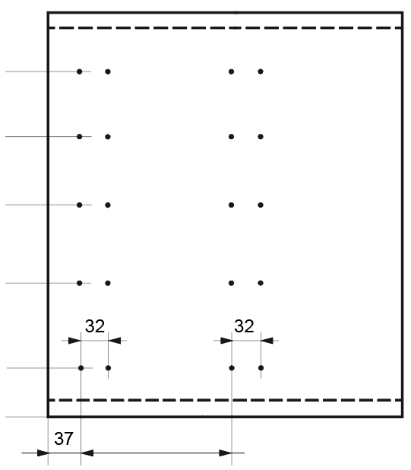

 |  |  |  |  |  |  |  | Přířezy pro zásuvky:

 |  |  |  |  |  |  |  | dno: |  | mm

 |  |  |  |  |  |  |  | záda:
 |  |  |  |  |  |  |  | N |  | mm
 |  |  |  |  |  |  |  | M |  | mm
 |  |  |  |  |  |  |  | K |  | mm
 |  |  |  |  |  |  |  | E |  | mm

0

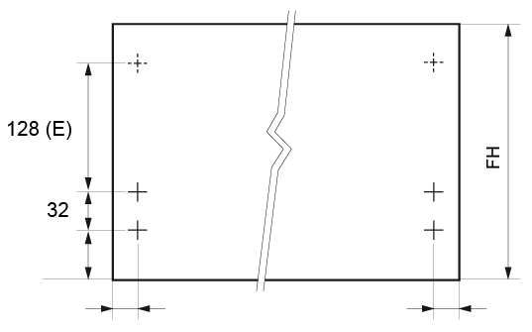
 |  |  | Vrtání čela Dole:
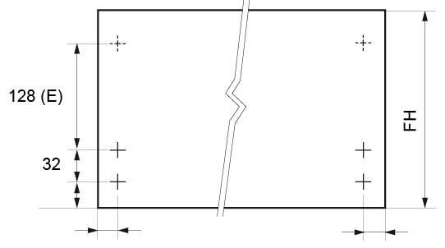

 | FH = výška čela

 |  |  |  |  |  |  |  |  |  |  |  |  | MERIVOBOX
Vrtání čel pro podpěru dna |  |  |  |  |  |  |  |  |  |  |  |  |  | Zpět
doporučujeme od šířky korpusu ≥ 600 mm

 |  |  |  |  |  |  |  |  |  |  | objednací číslo: | Z96.10E1

 |  |  |  | vrtání čela Dole:

 | -15 |  |  |  |  |  |  | -15

Soupis kování |  |  |  |  |  |  |  |  |  |  |  |  | MERIVOBOX
popis |  |  | označení |  | počet | poznámka
Bočnice MERIVOBOX M |  |  |  |  | 0 | zvolte barvu |  |  |  |  |  |  |  | Zpět
Korpusové lišty 40 kg
Držáky zad M |  |  |  |  |  | zvolte barvu
Držáky zad E |  |  |  |  |  | zvolte barvu
Podélný reling |  |  |  |  |  | zvolte barvu
Čelní kování INSERTA
Čelní úchyt nahoře, INSERTA

Volitelně - pokud TIP-ON BLUMOTION nechcete, následující položky neobjednávejte:
Sada TIP-ON BLUMOTION |  |  | T60H4xx0 |  | 0 | vyberte typ jednotek z tabulky dole
Hřídel synchronizace

Sada TIP-ON BLUMOTION:
jednotka | hmotnost4 | lišta [kg] | označení |  | jednotka | hmotnost4 | lišta [kg] | označení

Pozn.: 4) - celková hmotnost výsuvu, včetně čela a předpokládané náplně

Soupis kování platí pro výšku M a E ve verzi s relingem. Chcete-li jiné výšky, BOXCAP nebo BOXCOVER,
použijte brožuru nebo E-SERVICES. Hodnoty vrtání jsou shodné pro všechny varianty.

Barvy: IG-M = světle šedá | OG-M = tmavě šedá | SW-M = hedvábně bílá

Potřebný prostor v korpusu: |  |  |  |  |  |  |  |  |  |  |  |  | MERIVOBOX

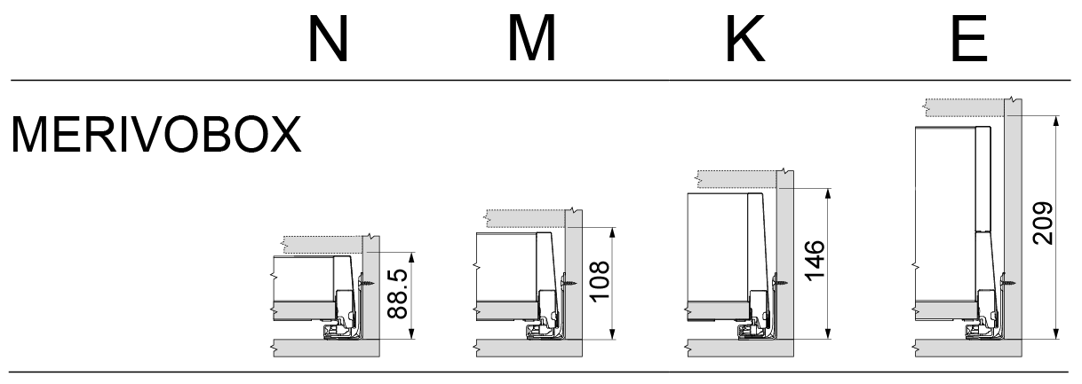

Minimální výška čela:
- zásuvka nahoře = potřebný prostor + přesah čela přes horní desku nebo vlys
- zásuvky a výsuvy uprostřed = potřebný prostor
- výsuv dole = potřebný prostor + přesah čela přes dno |  |  |  |  |  |  |  |  |  |  |  |  |  | Zpět

 |  |  |  |  |  |  |  |  |  |  |  |  |  |  |  | Zadání |  |  |  |  |  |  |  | MERIVOBOX |  | popis |  |  | označení | počet | poznámka | Kování
 |  |  |  |  |  |  |  |  |  |  |  |  |  |  |  | 0.0 | Výška korpusu (KH) |  |  |  |  |  |  |  |  | Bočnice MERIVOBOX M |  |  |  | 0 | zvolte barvu
 |  |  |  |  |  |  |  |  |  |  |  |  |  |  |  | 0.0 | Šířka korpusu (KB) |  |  |  |  |  |  |  |  | Korpusové lišty 40 kg
 |  |  |  |  |  |  |  |  |  |  |  |  |  |  |  | 0.0 | A. Tloušťka dna/půdy |  |  |  |  |  |  |  |  | Držáky zad M |  |  |  |  | zvolte barvu
 |  |  |  |  |  |  |  |  |  |  |  |  |  |  |  | 0.0 | B. Tloušťka boku vpravo/vlevo |  |  |  |  |  |  |  |  | Držáky zad E |  |  |  |  | zvolte barvu
 |  |  |  |  |  |  |  |  |  |  |  |  |  |  |  | 0.0 | C. Mezera nahoře |  |  |  |  |  |  |  |  | Podélný reling |  |  |  |  | zvolte barvu
 |  |  |  |  |  |  |  |  |  |  |  |  |  |  |  | 0.0 | D. Mezera mezi čely |  |  |  |  |  |  |  |  | Čelní kování INSERTA
 |  |  |  |  |  |  |  |  |  |  |  |  |  |  |  | 0.0 | E. Mezera dole |  |  |  |  |  |  |  |  | Čelní úchyt nahoře, INSERTA
 |  |  |  |  |  |  |  |  |  |  |  |  |  |  |  | 0.0 | F. Mezera vpravo/vlevo |  |  |  |  |  |  |  |  | Volitelně - pokud TIP-ON BLUMOTION nechcete, následující položky neobjednávejte:
 |  |  |  |  |  |  |  |  |  |  |  |  |  |  |  | 0.0 | Jmenovitá délka výsuvů NL |  |  |  |  |  |  |  |  | Sada TIP-ON BLUMOTION |  |  | T60H4xx0 | 0 | vyberte typ jednotek z katalogu
 |  |  |  |  |  |  |  |  |  |  |  |  |  |  |  | 0.0 | Počet zásuvek v korpusu |  |  |  |  |  |  |  |  | Hřídel synchronizace
 |  |  |  |  |  |  |  |  |  |  |  |  |  |  |  | x | ← Zbývající výška pro čela |  |  |  |  |  |  |  |  | Soupis kování platí pro bočnice M a výšku E s relingem. Pro další výšky a varianty
 |  |  |  |  |  |  |  |  |  |  |  |  |  |  |  |  |  |  |  |  |  |  |  |  |  | použijte brožuru nebo E-SERVICES. Hodnoty vrtání jsou shodné pro všechny varianty.
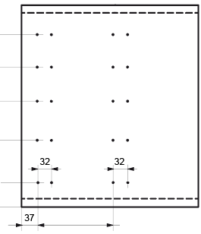
 |  |  |  |  |  |  |  |  |  |  |  |  |  |  |  | Výsledky |  |  |  |  |  |  |  |  | Barvy: IG-M = světle šedá | OG-M = tmavě šedá | SW-M = hedvábně bílá
 |  |  |  |  |  |  |  |  |  |  |  |  |  |  |  | Pozice výsuvu | Výška čela | Výšky boků* | Úložná výška | Vrtání čela |  |  | Vrtání korpusu |  |  |  |  | Vrtání boku korpusu:
 |  |  |  |  |  |  |  |  |  |  |  |  |  |  |  |  |  |  |  | výška | vlevo | vpravo | výška | hl.**
 |  |  |  |  |  |  |  |  |  |  |  |  |  |  |  |  | 0
 |  |  |  |  |  |  |  |  |  |  |  |  |  |  |  |  | 0
 |  |  |  |  |  |  |  |  |  |  |  |  |  |  |  |  | 0
 |  |  |  |  |  |  |  |  |  |  |  |  |  |  |  |  | 0
 |  |  |  |  |  |  |  |  |  |  |  |  |  |  |  |  | 0

 |  |  |  |  |  |  |  |  |  |  |  |  |  |  |  | U výsuvu dole je vrtání posunuto o 2 mm nahoru jako tolerance, např. pro silnější dno
 |  |  |  |  |  |  |  |  |  |  |  |  |  |  |  | * Možné výšky boků výsuvu vzhledem k výšce čela
 |  |  |  |  |  |  |  |  |  |  |  |  |  |  |  | ** Hloubka - platí pro naložená čela a vnitřní výsuvy bez TOB |  |  |  |  |  |  |  |  |  |  |  |  |  | 0
 |  |  |  |  |  |  |  |  |  |  |  |  |  |  |  | U výsuvů s vloženými čely je nutné připočíst tloušťku čela a příp. zapuštění do korpusu

 |  |  |  |  |  |  |  |  |  |  |  |  |  |  |  |  | vpravo/vlevo |  |  |  |  | vrtání čela Dole: |  |  |  |  | vrtání čel 2 až 5: |  |  |  | Přířezy pro zásuvky:

 |  |  |  |  |  |  |  |  |  |  |  |  |  |  |  |  |  |  |  |  |  |  |  |  |  |  |  |  |  |  | dno: | mm

 |  |  |  |  |  |  |  |  |  |  |  |  |  |  |  |  |  |  |  |  |  |  |  |  |  |  |  |  |  |  | záda:
 |  |  |  |  |  |  |  |  |  |  |  |  |  |  |  |  |  |  |  |  |  |  |  |  |  |  |  |  |  |  | N | mm
 |  |  |  |  |  |  |  |  |  |  |  |  |  |  |  |  |  |  |  |  |  |  |  |  |  |  |  |  |  |  | M | mm
 |  |  |  |  |  |  |  |  |  |  |  |  |  |  |  |  |  |  |  |  |  |  |  |  |  |  |  |  |  |  | K | mm
 |  |  |  |  |  |  |  |  |  |  |  |  |  |  |  |  |  |  |  |  |  |  |  |  |  |  |  |  |  |  | E | mm
 |  |  |  |  |  |  |  |  |  |  |  |  |  |  |  |  | pro výsuv 2 - 5:
 |  |  |  |  |  |  |  |  |  |  |  |  |  |  |  |  | pro výsuv dole:

LBX
LEGRABOX |  |  |  |  |  |  |  |  |  |  |  |  |  |  | ► Úvod - box systémy

 | Parametry korpusu:
 |  | Výška korpusu (KH)
 |  | Šířka korpusu (KB) |  |  |  |  |  |  | min.200, max.1400
 |  | A. Tloušťka dna/půdy |  |  |  |  |  |  | Minimálně 14 mm!
 |  | B. Tloušťka boku vpravo/vlevo |  |  |  |  |  |  | Minimálně 14 mm!
 |  | C. Mezera nahoře
 |  | D. Mezera mezi čely |  |  |  |  |  |  | Minimálně 2 mm!
 |  | E. Mezera dole
 |  | F. Mezera vpravo/vlevo
 |  | Jmenovitá délka výsuvů NL (např. 450, 500, 650)
 |  | Počet zásuvek v korpusu |  |  |  |  |  |  | min.1, max.5
x | x | ← Zbývající výška pro čela
 | Vyplňte správně všechny parametry!

Pozice výsuvu | Výška čela | Výšky boků* | Úložná výška | Vrtání čela |  |  | Vrtání korpusu
 |  |  |  | výška | vlevo | vpravo | výška | hloubka** |  |  |  |  | vpravo/vlevo

 |  |  |  |  |  |  |  |  |  |  |  |  | pro výsuv 2 - 5:
 |  |  |  |  |  |  |  |  |  |  |  |  | pro výsuv dole:
Čela zadávejte od spodu. Vyplňte jen podbarvená políčka.
Všechny rozměry v mm! |  |  |  |  |  |  |  |  |  | Pozn: pro 5. pozici je nutné dokoupit tělo šablony.

Hodnoty vrtání čela neplatí pro zásuvky s bočnicemi výšky N!

U výsuvu dole je vrtání posunuto o 1 mm nahoru jako tolerance pro případ montáže
na bok korpusu v rozloženém stavu.
* Možné výšky bočnic výsuvu vzhledem k výšce čela
** Platí pro naložená čela a vnitřní výsuvy s BLUMOTION
U výsuvů s vloženými čely je nutné připočíst tloušťku čela a příp. zapuštění do korpusu
U vnitřních výsuvů s TIP-ON je nutné posunout pozici korpusové lišty o min. 7 mm směrem do korpusu!
*** Jmenovité délky: 270, 300, 350, 400, 450, 500, 550, 600 nebo 650

Výsledky pro korpus šířky mm a výšky mm |  |  |  |  |  |  |  |  |  |  |  |  | LEGRABOX
 |  |  |  | Vrtání boku korpusu:

 |  |  |  |  |  |  |  | Přířezy pro zásuvky:

 |  |  |  |  |  |  |  | dno: |  | mm

 |  |  |  |  |  |  |  | záda:
 |  |  |  |  |  |  |  | M |  | mm
 |  |  |  |  |  |  |  | K |  | mm
 |  |  |  |  |  |  |  | C |  | mm
 |  |  |  |  |  |  |  | F |  | mm

0

 |  |  | vrtání čela Dole:
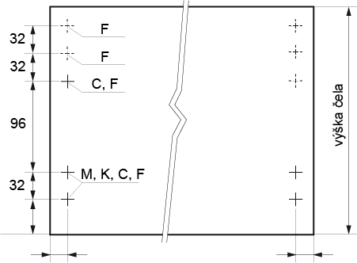

 |  |  |  |  |  |  |  |  |  | vrtání čela 2 až 5:
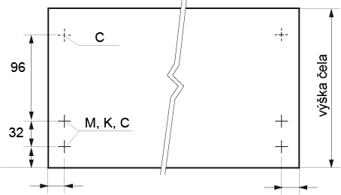

 |  |  |  |  |  |  |  |  |  |  |  |  |  | Zpět


 |  |  |  |  |  |  |  |  |  |  |  |  | LEGRABOX
Vrtání čel pro podpěru dna
doporučujeme od šířky korpusu ≥ 600 mm

 |  |  |  |  |  |  |  |  |  |  | objednací číslo: | Z96.10E1

 |  |  |  | vrtání čela Dole: |  |  |  |  |  |  | vrtání čel 2 až 5:

 | -28 |  |  |  |  |  |  | -28

 |  |  |  |  |  |  |  |  |  |  |  |  |  | Zpět

Potřebný prostor v korpusu: |  |  |  |  |  |  |  |  |  |  |  |  | LEGRABOX

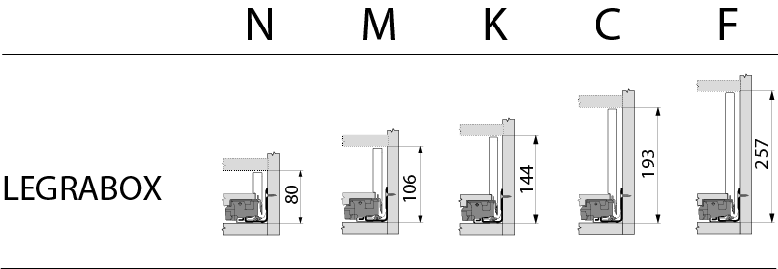

Minimální výška čela:
- zásuvka nahoře = potřebný prostor + přesah čela přes horní desku nebo vlys
- zásuvky a výsuvy uprostřed = potřebný prostor
- výsuv dole = potřebný prostor + přesah čela přes dno |  |  |  |  |  |  |  |  |  |  |  |  |  | Zpět

 |  |  |  |  |  |  |  |  |  |  |  |  |  |  |  | Zadání |  |  |  |  |  |  |  | LEGRABOX
 |  |  |  |  |  |  |  |  |  |  |  |  |  |  |  | Parametry korpusu:
 |  |  |  |  |  |  |  |  |  |  |  |  |  |  |  | 0.0 | Výška korpusu (KH)
 |  |  |  |  |  |  |  |  |  |  |  |  |  |  |  | 0.0 | Šířka korpusu (KB)
 |  |  |  |  |  |  |  |  |  |  |  |  |  |  |  | 0.0 | A. Tloušťka dna/půdy
 |  |  |  |  |  |  |  |  |  |  |  |  |  |  |  | 0.0 | B. Tloušťka boku vpravo/vlevo
 |  |  |  |  |  |  |  |  |  |  |  |  |  |  |  | 0.0 | C. Mezera nahoře
 |  |  |  |  |  |  |  |  |  |  |  |  |  |  |  | 0.0 | D. Mezera mezi čely
 |  |  |  |  |  |  |  |  |  |  |  |  |  |  |  | 0.0 | E. Mezera dole
 |  |  |  |  |  |  |  |  |  |  |  |  |  |  |  | 0.0 | F. Mezera vpravo/vlevo
 |  |  |  |  |  |  |  |  |  |  |  |  |  |  |  | 0.0 | Jmenovitá délka výsuvů NL
 |  |  |  |  |  |  |  |  |  |  |  |  |  |  |  | 0.0 | Počet zásuvek v korpusu
 |  |  |  |  |  |  |  |  |  |  |  |  |  |  |  | x | ← Zbývající výška pro čela

 |  |  |  |  |  |  |  |  |  |  |  |  |  |  |  | Výsledky
 |  |  |  |  |  |  |  |  |  |  |  |  |  |  |  | Pozice výsuvu | Výška čela | Výšky boků* | Úložná výška | Vrtání čela |  |  | Vrtání korpusu |  |  | Vrtání boku korpusu:
 |  |  |  |  |  |  |  |  |  |  |  |  |  |  |  |  |  |  |  | výška | vlevo | vpravo | výška | hl.**
 |  |  |  |  |  |  |  |  |  |  |  |  |  |  |  |  | 0
 |  |  |  |  |  |  |  |  |  |  |  |  |  |  |  |  | 0
 |  |  |  |  |  |  |  |  |  |  |  |  |  |  |  |  | 0
 |  |  |  |  |  |  |  |  |  |  |  |  |  |  |  |  | 0
 |  |  |  |  |  |  |  |  |  |  |  |  |  |  |  |  | 0
 |  |  |  |  |  |  |  |  |  |  |  |  |  |  |  | U výsuvu dole je vrtání posunuto o 1 mm nahoru jako tolerance pro případ montáže
 |  |  |  |  |  |  |  |  |  |  |  |  |  |  |  | na bok korpusu v rozloženém stavu.
 |  |  |  |  |  |  |  |  |  |  |  |  |  |  |  | * Možné výšky bočnic výsuvu vzhledem k výšce čela
 |  |  |  |  |  |  |  |  |  |  |  |  |  |  |  | ** Platí pro naložená čela a vnitřní výsuvy s BLUMOTION |  |  |  |  |  |  |  |  |  |  | 0
 |  |  |  |  |  |  |  |  |  |  |  |  |  |  |  | U výsuvů s vloženými čely je nutné připočíst tloušťku čela a příp. zapuštění do korpusu
 |  |  |  |  |  |  |  |  |  |  |  |  |  |  |  | U vnitřních výsuvů s TIP-ON je nutné posunout pozici korpusové lišty o min. 7 mm směrem do korpusu!

 |  |  |  |  |  |  |  |  |  |  |  |  |  |  |  |  | vpravo/vlevo |  |  |  |  | vrtání čela Dole: |  |  | vrtání čel 2 až 5: |  |  | Přířezy pro zásuvky:

 |  |  |  |  |  |  |  |  |  |  |  |  |  |  |  |  |  |  |  |  |  |  |  |  |  |  |  | dno: | mm | mm

 |  |  |  |  |  |  |  |  |  |  |  |  |  |  |  |  |  |  |  |  |  |  |  |  |  |  |  | záda:
 |  |  |  |  |  |  |  |  |  |  |  |  |  |  |  |  |  |  |  |  |  |  |  |  |  |  |  | M | mm | mm
 |  |  |  |  |  |  |  |  |  |  |  |  |  |  |  |  |  |  |  |  |  |  |  |  |  |  |  | K | mm | mm
 |  |  |  |  |  |  |  |  |  |  |  |  |  |  |  |  |  |  |  |  |  |  |  |  |  |  |  | C | mm | mm
 |  |  |  |  |  |  |  |  |  |  |  |  |  |  |  |  |  |  |  |  |  |  |  |  |  |  |  | F | mm | mm
 |  |  |  |  |  |  |  |  |  |  |  |  |  |  |  |  | pro výsuv 2 - 5:
 |  |  |  |  |  |  |  |  |  |  |  |  |  |  |  |  | pro výsuv dole:

STR
SPACE TOWER - potravinové skříně |  |  | ► Úvodní strana
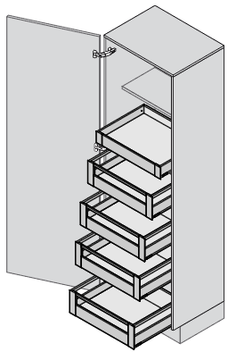
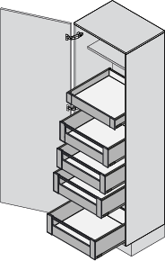

Vyberte typ box systému:
TANDEMBOX antaro | MERIVOBOX | LEGRABOX

Tato aplikace slouží pro zjednodušení výpočtu hodnot pro nastavení šablon. V některých případech nemusí být výsledky přesné. Firma Blum neručí za škody způsobené použitím této aplikace.

Čtěte pečlivě poznámky pod tabulkami.

